상품제안서
[전사인쇄] 2D 새부리형 컬러마스크(대형) | 상품코드: F21735

 |  |  |  |  |  |  | 02-412-0044 | www.easy1.co.kr
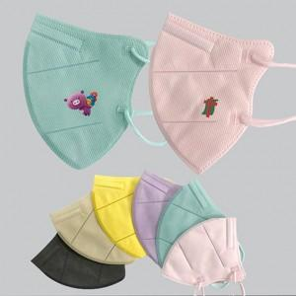

【상세/제작정보】

【인쇄/포장옵션】 | 풀칼라 / OPP(비닐)

【공급단가】 | 수량 | 1,000~ | 2,000~ | 3,000~ | 5,000~ | 10,000~
*VAT별도 | 대형 | 510원 | 490원 | 470원 | 450원 | 440원

【상품 URL】 | https://dev.easy1.co.kr:443/src/goods_detail.php?gdno=21735

